상품제안서
백허그 핸드백 [BG171] | 상품코드: F27144

 |  |  |  |  |  |  | 02-412-0044 | www.easy1.co.kr
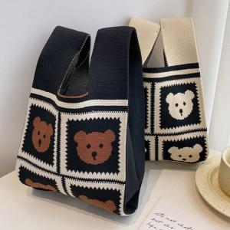

【상세/제작정보】 | 배송비 발생 기준 수량 : 100

【인쇄/포장옵션】 | 인쇄불가 / OPP(비닐)

【공급단가】 | 수량 | 200~ | 500~ | 1,000~ | 3,000~ | 5,000~
*VAT별도 | 단가 | 1,310원 | 1,290원 | 1,260원 | 1,220원 | 1,200원

【상품 URL】 | https://dev.easy1.co.kr:443/src/goods_detail.php?gdno=27144

